1
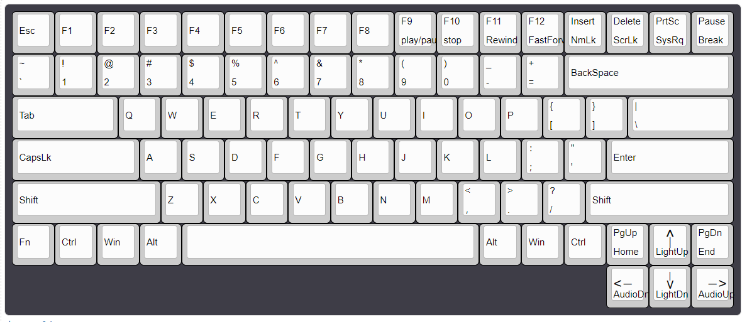
 | 1 | 2 | 3 | 4 | 5 | 6 | 7 | 8 | 9 | 10 | 11 | 12 | 13 | 14 | 15 | 16 | 17 |  |  | 1 | 2 | 3 | 4 | 5 | 6 | 7 | 8 | 9 | 10 | 11 | 12 | 13

1 | Esc | F1 | F2 | F3 | F4 | F5 | F6 | F7 | F8 | F9 | F10 | F11 | F12 | insert | Delete | PrtSc | Pause |  | 1 | Shift | Tab | Q | Y | F3 | CapsLk | T | F7 | { | } | BackSpace

pin | 7.12 | 9.13 | 9.11 | 1.11 | 11.12 | 12.23 | 12.17 | 1.15 | 9.15 | 9.23 | 6.23 | 6.22 | 6.20 | 9.22 | 6.21 | 6.24 | 9.24 |  | 11 | 1.4 | 1.7 | 7.8 | 1.10 | 1.11 | 1.13 | 1.14 | 1.15 | 1.16 | 1.17 | 1.23
阻值 | 62 | 95.7 | 124 | 69 | 75 | 106 | 80 | 70 | 123 | 145 | 115 | 128 | 99 | 158 | 100 | 96 | 145 |  | 2 | N | B | ? | Alt | > | < | v | 空格 | PgDn
2 | ~ | 1 | 2 | 3 | 4 | 5 | 6 | 7 | 8 | 9 | 0 | _ | = | BackSpace
 |  |  |  |  |  |  |  |  |  |  |  |  |  |  |  |  |  |  | 11+9=20 | 2.10 | 2.14 | 2.16 | 2.19 | 2.20 | 2.21 | 2.22 | 2.23 | 2.24
pin | 7.9 | 6.7 | 6.13 | 6.11 | 6.14 | 9.14 | 9.10 | 6.10 | 6.17 | 6.15 | 6.16 | 9.16 | 9.17 | 1.23 |  |  |  |  | 3 | Shift | Z | M | C | X | V | > | < | Ctrl | Enter | 107
阻值 | 112 | 110 | 113 | 106 | 98 | 125 | 121 | 90 | 90 | 90 | 95 | 134 | 135 | 90
3 | Tab |  |  | Q | W | E | R | T | Y | U | I | O | P | { | } | |\ |  |  | 20+11=31 | 3.4 | 3.7 | 3.10 | 3.11 | 3.13 | 3.14 | 3.15 | 3.17 | 3.18 | 3.23 | 3.24
 |  |  |  |  |  |  |  |  |  |  |  |  |  |  |  |  |  |  | 5 | A | J | D | S | F | L | :; | K | Fn | |\ | menu
pin | 1.7 |  |  | 7.8 | 8.13 | 8.11 | 8.14 | 1.14 | 1.10 | 8.10 | 8.17 | 8.15 | 8.16 | 1.16 | 1.17 | 5.23
阻值 | 66 |  |  | 69 | 67 | 72 | 63 | 60 | 60 | 64 | 64 | 67 | 76 | 75 | 80 | 89 |  |  | 31+11=42 | 5.7 | 5.10 | 5.11 | 5.13 | 5.14 | 5.15 | 5.16 | 5.17 | 5.21 | 5.23 | 5.24
4 | CapsLk |  |  | A | S | D | F | G | H | J | K | L | :; | “‘ | Enter |  |  |  | 6 | 1 | 7 | 3 | 2 | 4 | 9 | 0 | 8 | F12 | Delete | F11 | F10 | PrtSc

pin | 1.13 |  |  | 5.7 | 5.13 | 5.11 | 5.14 | 12.14 | 10.12 | 5.10 | 5.17 | 5.15 | 5.16 | 12.16 | 3.23 |  |  |  | 42+13=55 | 6.7 | 6.10 | 6.11 | 6.13 | 6.14 | 6.15 | 6.16 | 6.17 | 6.20 | 6.21 | 6.22 | 6.23 | 6.24
阻值 | 61 |  |  | 52 | 56 | 61 | 66 | 41 | 36 | 72 | 65 | 67 | 68 | 46 | 89 |  |  |  | 7 | Q | ~ | Esc
5 | Shift |  |  |  | Z | X | C | V | B | N | M | < | > | ? | Shift
 |  |  |  |  |  |  |  |  |  |  |  |  |  |  |  |  |  |  | 55+3=58 | 7.8 | 7.9 | 7.12
pin | 1.4 |  |  |  | 3.7 | 3.13 | 3.11 | 3.14 | 2.14 | 2.10 | 3.10 | 3.17 | 3.15 | 2.16 | 3.4 |  |  |  | 8 | U | E | W | R | O | P | I | Win
阻值 | 55 |  |  |  | 78 | 83 | 86 | 39 | 41 | 41 | 70 | 64 | 74 | 47 | 106
6 | Fn | Ctrl | Win | Alt | 空格 |  |  |  |  |  |  | Alt | menu | Ctrl | 107 | ^ | PgDn |  | 58+8=66 | 8.10 | 8.11 | 8.13 | 8.14 | 8.15 | 8.16 | 8.17 | 8.24
 |  |  |  |  |  |  |  |  |  |  |  |  |  |  |  |  |  |  | 9 | 6 | F2 | F1 | 5 | F8 | _ | = | Ctrl | insert | F9 | Pause
pin | 5.21 | 9.18 | 8.24 | 12.19 | 2.23 |  |  |  |  |  |  | 2.19 | 5.24 | 3.18 | 3.24 | 12.21 | 2.24
阻值 | 97 | 135 | 108 | 82 | 32 |  |  |  |  |  |  | 44 | 93 | 91 | 90 | 50 | 51 |  | 66+11=77 | 9.10 | 9.11 | 9.13 | 9.14 | 9.15 | 9.16 | 9.17 | 9.18 | 9.22 | 9.23 | 9.24
7 |  |  |  |  |  |  |  |  |  |  |  |  |  |  | < | v | > |  | 10 | H

pin |  |  |  |  |  |  |  |  |  |  |  |  |  |  | 2.21 | 2.22 | 2.20 |  | 77+1=78 | 10.12
阻值 |  |  |  |  |  |  |  |  |  |  |  |  |  |  | 48 | 57 | 60 |  | 11 | F4

 |  |  |  |  |  |  |  |  |  |  |  |  |  |  |  |  |  |  | 78+1=79 | 11.12
 |  |  |  |  |  |  |  |  |  |  |  |  |  |  |  |  |  |  | 12 | “‘ | F6 | Alt | ^ | F5

 |  |  |  |  |  |  |  |  |  |  |  |  |  |  |  |  |  |  | 79+5=84 | 12.16 | 12.17 | 12.19 | 12.21 | 12.23

 | pin
 | 1 | 2 | 3 | 4 | 5 | 6 | 7 | 8 | 9 | 10 | 11 | 12 | 13 | 14 | 15 | 16 | 17 | 18 | 19 | 20 | 21 | 22 | 23 | 24

第一位11 | 1 | 2 | 3 |  | 5 | 6 | 7 | 8 | 9 | 10 | 11 | 12
第二位19 |  |  |  | 4 |  |  | 7 | 8 | 9 | 10 | 11 | 12 | 13 | 14 | 15 | 16 | 17 | 18 | 19 | 20 | 21 | 22 | 23 | 24

